상품제안서
뮤스트 메가블럭 USB 3.0 메모리(16GB~128GB) | 상품코드: S23431

 |  |  |  |  |  |  | 02-713-8555 | www.synergygift.co.kr
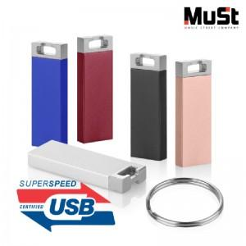

【상세/제작정보】

【인쇄/포장옵션】 | 레이저 / 포장지포장

【공급단가】 | 수량 | 50~ | 100~ | 500~ | 1,000~ | 2,000~
*VAT별도 | 16GB | 6,700원 | 6,540원 | 6,270원 | 6,110원 | 5,950원
 | 32GB | 9,090원 | 8,870원 | 8,500원 | 8,290원 | 8,070원
 | 64GB | 12,950원 | 12,640원 | 12,120원 | 11,810원 | 11,500원
 | 128GB | 21,020원 | 20,510원 | 19,670원 | 19,170원 | 18,660원

【상품 URL】 | https://www.synergygift.co.kr:443/src/goods_detail.php?gdno=23431

